개발 테스트 결과(dev)
■ 테스트 서버 시험 항목서(dev)
순번 | 구분 | 상세구분 | 기능 | 입력항목 | 상세 설명 | 출력화면 | 로그 | 결과 | 테스트 일시 | 비고
1 | 헬로펀딩 APP | 투자후기 | 상세페이지 | - | 헬로메거진 -> 투자후기 -> 상세페이지 -> 모바일 / 웹페이지 접근테스트 | 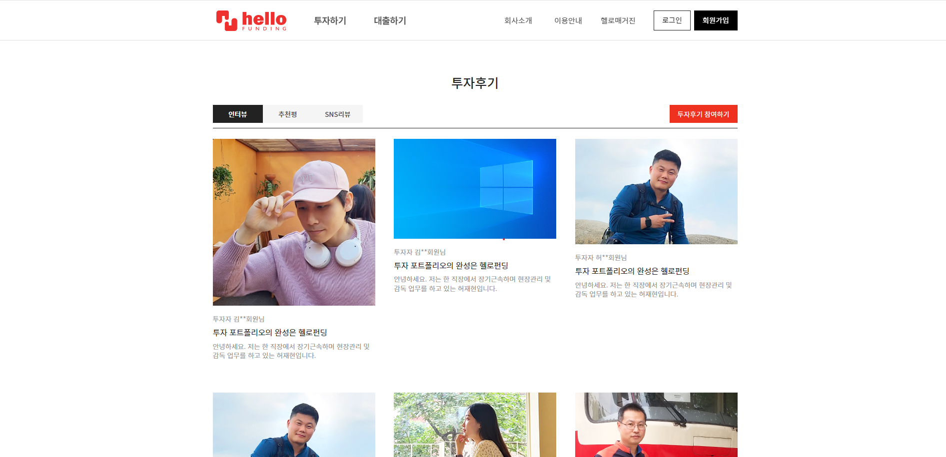 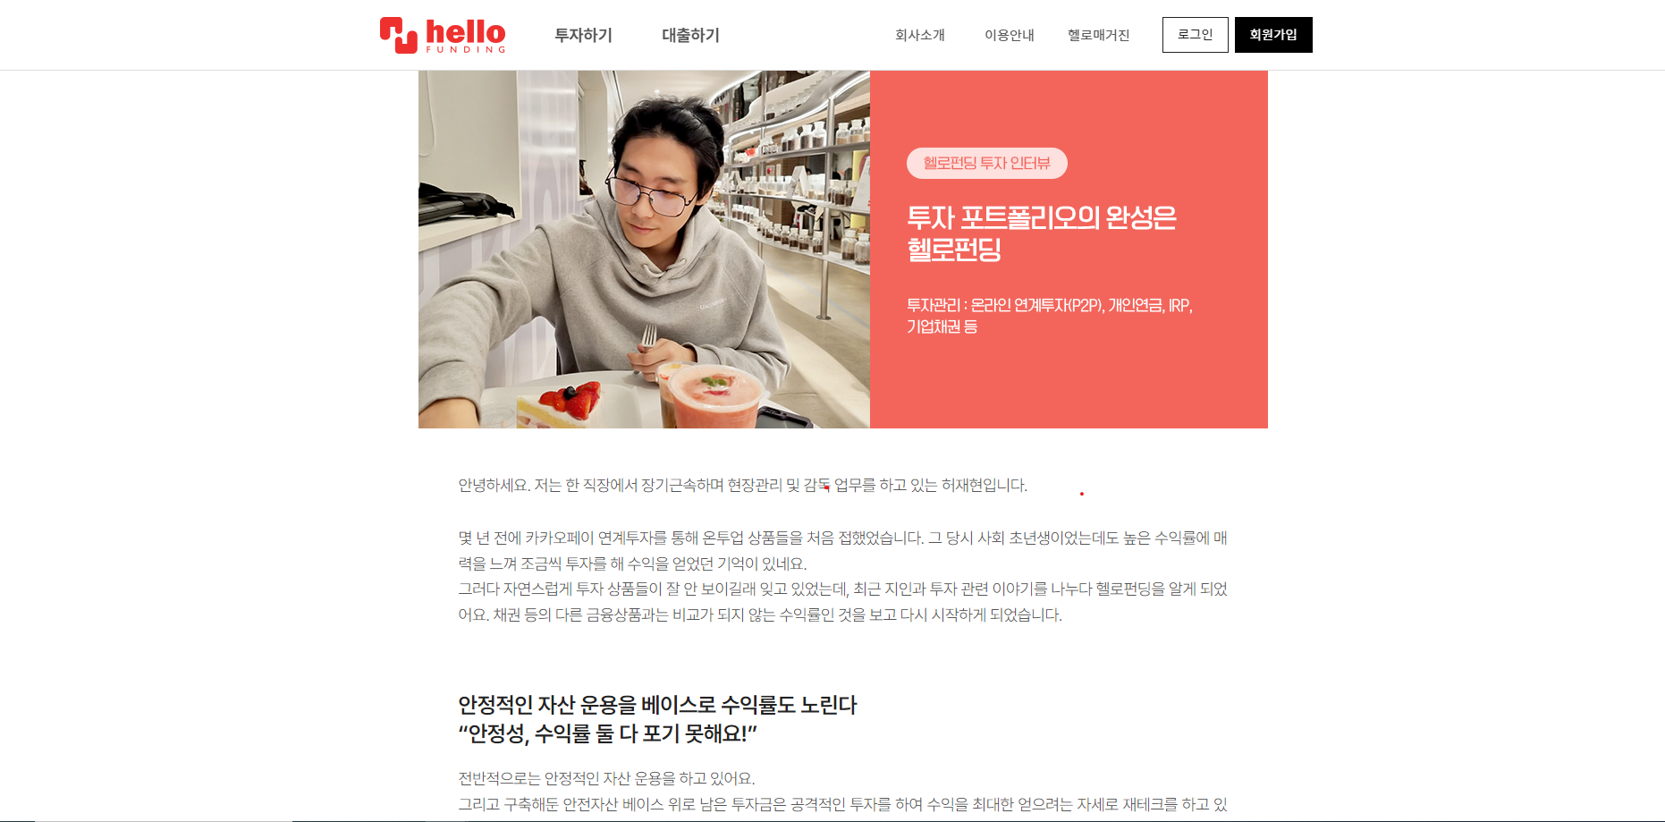 | 2024-05-29 15:29:38 [hello-app-dev-99c66859d-5hhsj] DEBUG jdbc.sqlonly[sqlOccurred:223] - com.zaxxer.hikari.pool.ProxyPreparedStatement.executeQuery(ProxyPreparedStatement.java:52) 21. select epilogueli0_.id as col_0_0_, epilogueli0_.mem_id as col_1_0_, epilogueli0_.mem_name as col_2_0_, epilogueli0_.subject as col_3_0_, epilogueli0_.contents as col_4_0_, epilogueli0_.section as col_5_0_, epilogueli0_.thumbnail as col_6_0_, epilogueli0_.thumbnail_origin as col_7_0_, epilogueli0_.target_link as col_8_0_, epilogueli0_.sort as col_9_0_, epilogueli0_.best_review as col_10_0_, epilogueli0_.snskind as col_11_0_, epilogueli0_.content2txt as col_12_0_, epilogueli0_.display_yn as col_13_0_ from epilogue_list epilogueli0_ where (epilogueli0_.is_drop is null or epilogueli0_.is_drop<>'Y') and epilogueli0_.display_yn='y' and epilogueli0_.section='1' order by epilogueli0_.sort asc, epilogueli0_.id desc limit 6 | 성공 | 2024.05.29

